概要図
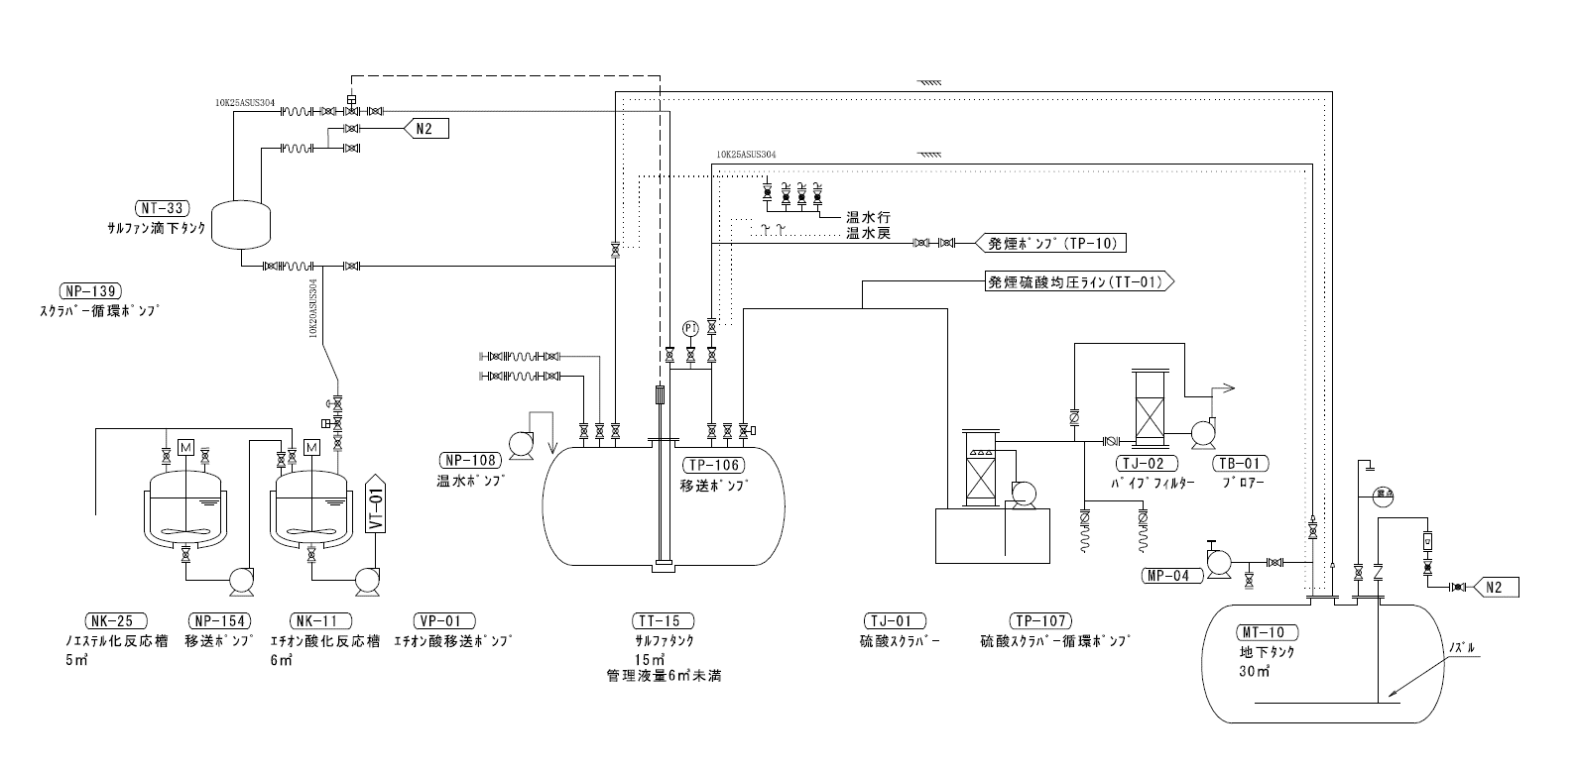
固結の可能性があるエリア

重量上昇無し

圧力上昇無し

12/8 より温水設定40℃にて運転。
内温9℃から34℃確認。
(融点)
水分の接触及び低温条件にて順次重合、固化する。
γ…16.8℃
β…32.5℃
α…62.3℃

EFS
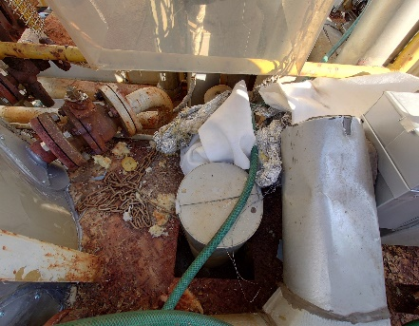
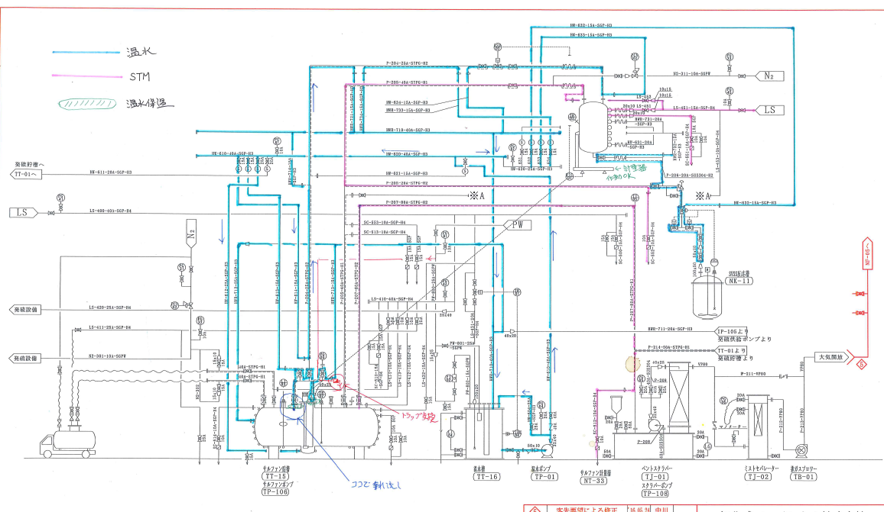

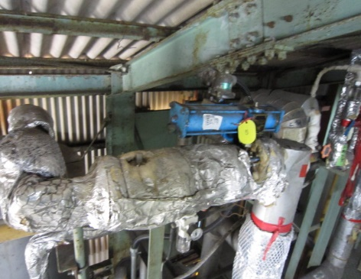

自動弁開閉確認OK

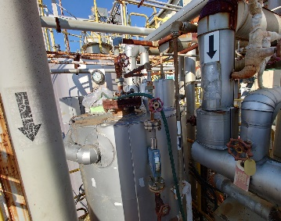

温水
戻り
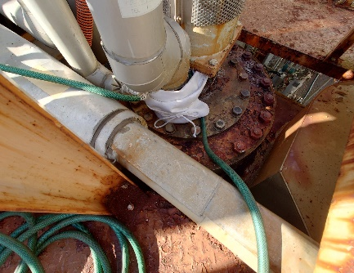

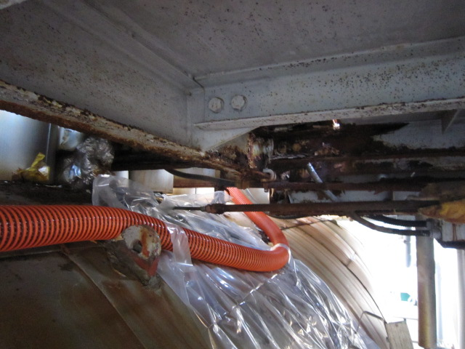
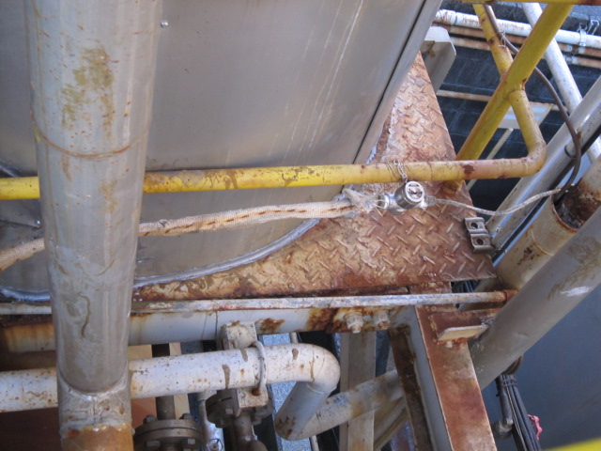

温水を枝取りし、ﾎﾟﾝﾌﾟ及びｻｸｼｮﾝﾗｲﾝ保温強化、ﾊﾞｸﾞﾌｨﾙﾀｰにて覆ってます。

S V S Sブロックフロー
 |  |  |  |  |  |  | Na2SO4はサルファン滴下時に、スルホン化触媒(ピロ硫酸ナトリウム)として寄与する。
 |  |  | 窒 素 | 硫 酸 |  | Na2SO4

 | D E S |  | 仕込み | 仕込み |  | 溶 解 |  | 昇 温 |  | 冷 却

 |  |  |  | 35 ℃ |  | 35 ℃ |  | 55 ℃ |  | 45 ℃
 |  |  |  |  |  |  |  |  | 排ガスはパイプフィルターを通じて排出しているが、SO2や微量のエチレンオキシドが含まれている。
 |  |  |  | 20分間で一括投入 |  | 溶解時に発熱 |  | 排 ガ ス

TT-15サルファンタンクからNT-33計量槽への移送ができない。
モノエチル硫酸状態にて工程停止。
 |  |  |  |  |  |  | モノエチル化は平衡組成に達するだけなので、昇温の必要性は確認を要する。

 |  |  |  | サルファン |  | サルファン |  | サルファン |  | サルファン

工程分析
S V S S |  |  | 熟 成 | 滴下-4 |  | 滴下-3 |  | 滴下-2 |  | 滴下-1

 |  |  | 50 ℃ | 50 ℃ |  | 50 ℃ |  | 50 ℃ |  | 50 ℃
 | APHA |  |  |  |  |  |  |  |  |  | ジエチル硫酸(DES) |  |  | モノエチル硫酸
 |  |  | 排 ガ ス

 |  | 排ガスはパイプフィルターを通じて排出しているが、SO2や微量のエチレンオキシドが含まれている。 |  |  | エチレンオキシドは硫酸と反応してエチオン酸を生成するけれども、エチオン酸と反応すれば二量体を副生する。

 |  |  |  |  |  |  |  |  |  |  |  | 無水硫酸 | エチオン酸 (SVS-S)

S V S Vブロックフロー
 | DPPDA | S V S S

pH測定
ﾒﾀﾉｰﾙ溶状
24%-NaOH | 混 合 | 滴下反応 |  | 昇 温 |  | 熟 成 |  | pH調整

 |  | 反応は32℃以下 |  |  |  | 熟成は64℃ |  | 中和は35℃以下
硫 酸

 |  |  |  |  |  |  | ドレン水

 |  |  |  | 排 水 |  |  | ｾﾝﾄﾙ内洗浄

 |  |  |  |  | 廃 芒 硝 |  |  | 洗浄母液
 | S V S

ドレン水
 | 濃度調整 |  |  |  |  |  |  |  | 混 合

Wijs含量
 |  |  |  |  | 活 性 炭 |  |  | SVS
ﾒﾀﾉｰﾙ溶状

APHA
活性炭漏れ
 | 移 送 |  | 濾 過 |  | 脱 色 |  | セントル |  | 晶 析

 |  |  |  | 活性炭添加後に静置、再度攪拌してから濾過を行う。

 |  |  | 廃活性炭 |  |  |  | ドレン水
 |  |  |  | DPPDA除去が目的だが疑問があるので、再確認を要する。

